Sheet1 (4)
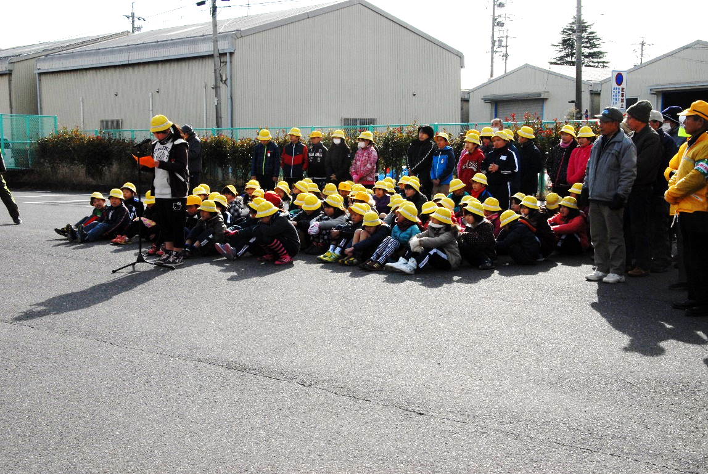
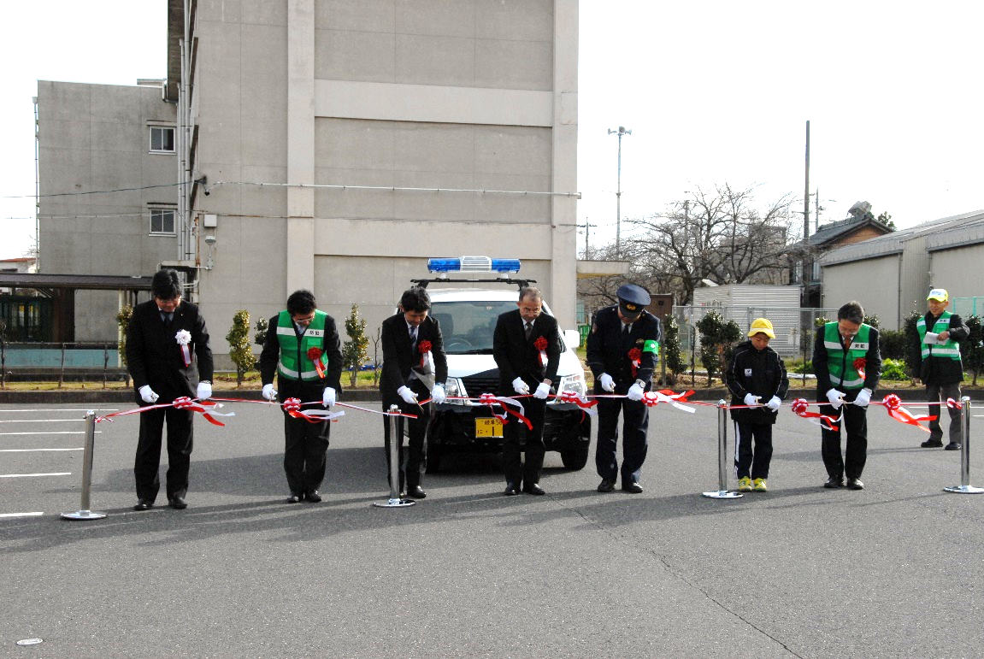

出発式 お礼の言葉 小学生代表 |  | 出発式 テープカット
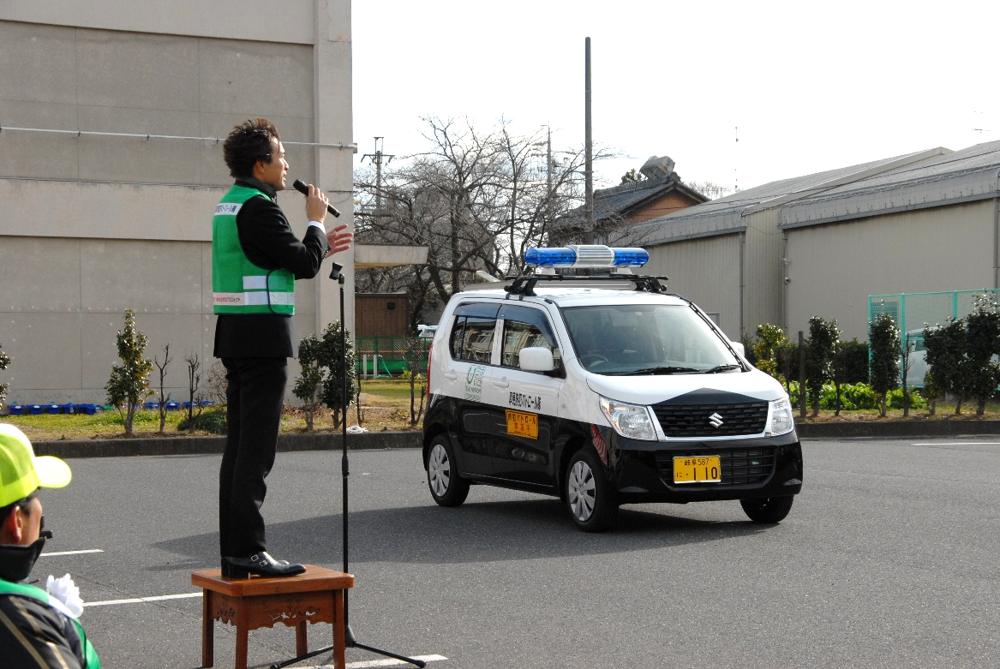
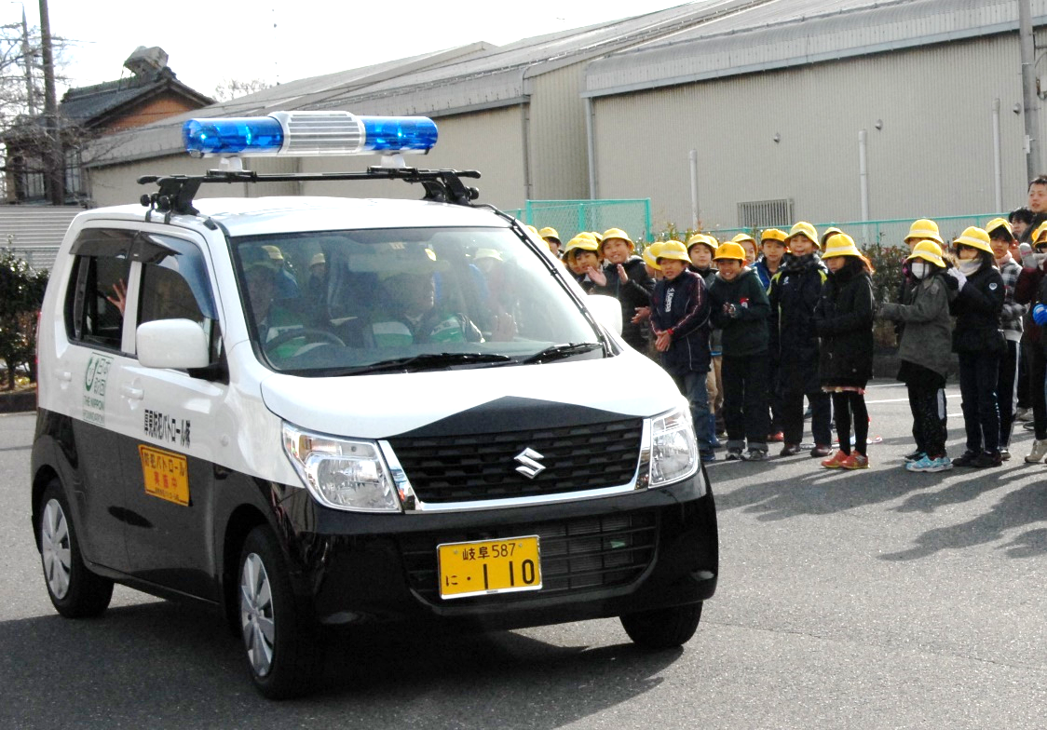

 | 出発式 閉会の言葉 | 出発式 青パト車出発

